Modulo iscrizione
Modulo Iscrizione Società/Atleti
Ragione Sociale Associazione |  |  |  | Nome Maestro
Federazione di Apparteneza | es. FIJLKAM |  |  | Telefono
Email |  |  |  | Note
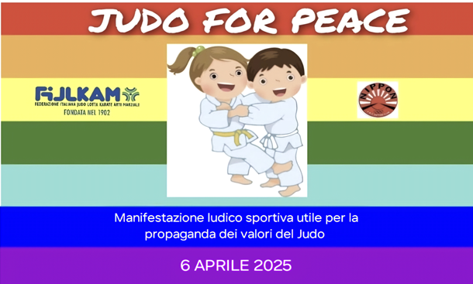 Categorie: BAMBINI/E: (2018-2019-2020): Kg. 22-25-30-34-37-37+ FANCIULLI /E: (2016-2017): Kg. . 25-30-35-40-45-50-50+ CINTURE BAMBINI: TUTTE LE CINTURE FANCIULLI: DA BIANCA A MEZZA ARANCIO(gialla/arancione) E DA ARANCIO A MARRONE

Cognome/Nome | Anno di Nascita | Sesso | Categoria di Peso | Categoria Bambini/Fanciulli-e | Cintura | N° tessera FIJLKAM/ALTRO
Esempio: Rossi Anna | 2018 | Femmina | 26 | Bambini | BIANCA/GIALLA | 123456789

